关系图
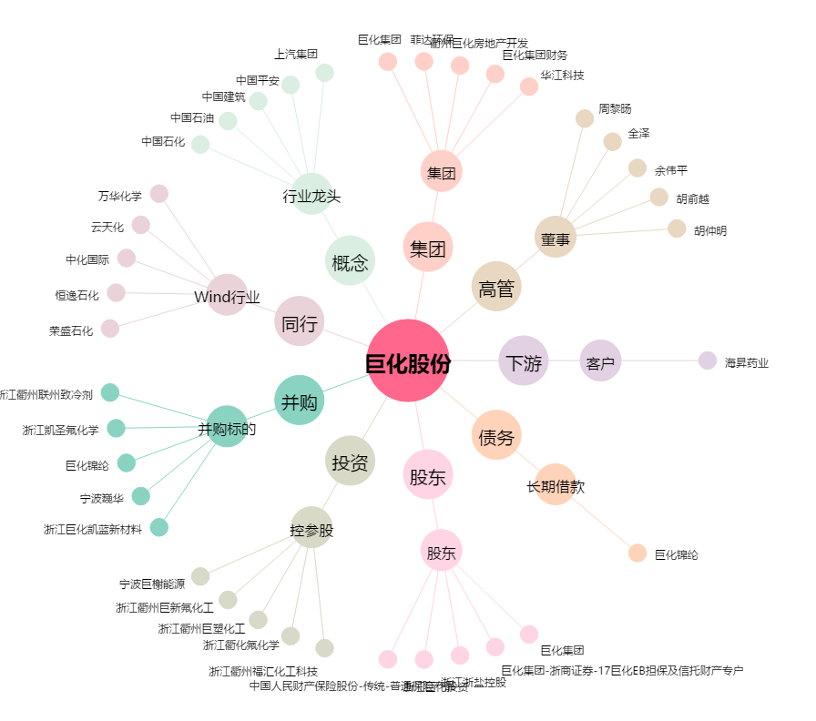
巨化股份[600160.SH] - 关系概览图

